график
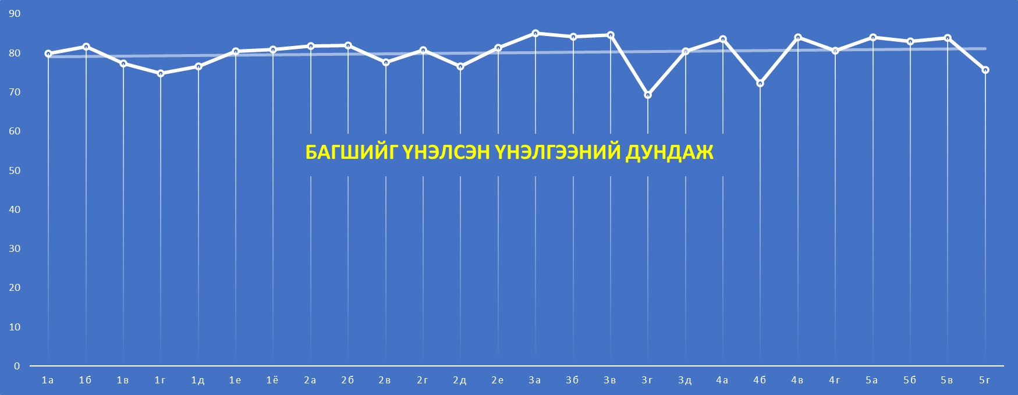

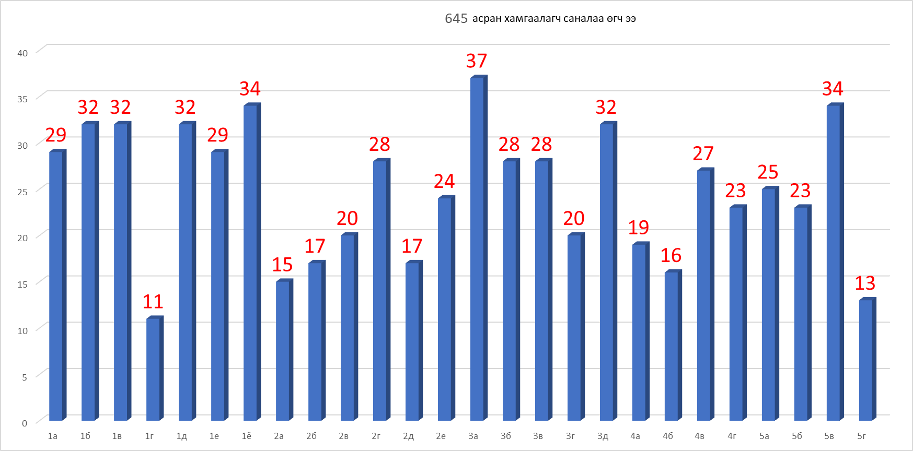

Sheet1
Row Labels | Багшийн өдөр тутмын харилцаа | Асран хамгаалагчдад чиглэл зөвлөмж өгөх | Сурагч тусгайлан чиглэл зөвлөл өгөх
1а | 79.0 | 81.4 | 79.0
1б | 82.8 | 81.3 | 80.6
1в | 75.9 | 77.8 | 76.6
1г | 73.6 | 73.6 | 70.9
1д | 74.1 | 77.2 | 75.6
1е | 80.3 | 80.0 | 79.0
1ё | 80.6 | 80.6 | 80.3
2а | 81.3 | 82.7 | 81.3
2б | 82.4 | 81.8 | 81.2
2в | 77.5 | 77.5 | 75.0
2г | 79.6 | 81.8 | 78.9
2д | 74.7 | 76.5 | 76.5
2е | 80.4 | 81.3 | 81.3
3а | 85.7 | 85.7 | 84.1
3б | 84.6 | 85.0 | 83.2
3в | 85.4 | 83.6 | 85.0
3г | 65.5 | 69.0 | 68.0
3д | 80.0 | 80.0 | 79.7
4а | 83.7 | 84.2 | 83.2
4б | 70.6 | 70.0 | 70.0
4в | 85.2 | 84.4 | 82.6
4г | 80.0 | 80.0 | 79.6
5а | 86.0 | 83.6 | 83.2
5б | 83.5 | 83.5 | 82.2
5в | 84.1 | 83.8 | 83.8
5г | 73.1 | 77.7 | 75.4
Grand Total | 80.2 | 80.7 | 79.7

